Feuil1
Votre contact : Benoît BUISSON // bbuisson@loc2019.fr // 0789446157 / 0140473139
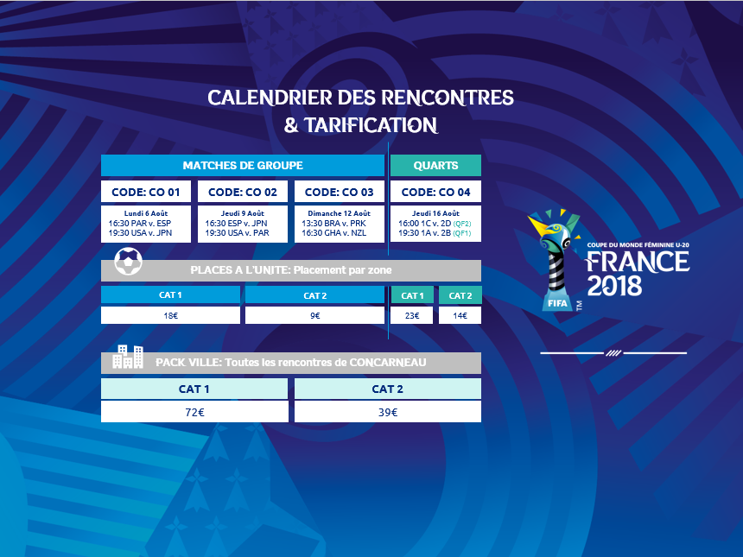

BON DE COMMANDE
CONCARNEAU

 |  |  |  |  |  |  |  |  | CODE | STAGE | DATE | HEURE
 | COORDONNES ACHETEUR |  |  |  |  |  |  |  | CO 01 | GRP | 2018-08-06 | 21H
 | Raison Sociale: |  |  |  |  |  |  |  | CO 02 | GRP | 2018-08-09 | 21H

 | Prénom NOM: |  |  |  |  |  |  |  | CO 03 | GRP | 2018-08-12 | 17H

 | Tel: |  |  |  |  |  |  |  | CO 04 | QUARTS | 2018-08-16

 | Adresse / Ville / CP:

 | Mail:

Nous vous indiquerons les informations bancaires nécessaires par e-mail une fois la commande préalablement validée
 | Mode de paiement: |  |  |  |  |  |  |  |  |  |  |  | CAT 1 | CAT 2
 |  |  |  |  |  |  |  |  | PACKVILLE | PACK VILLE |  |  | 72.00 € | 39.00 €
Merci de renvoyer ce bon de commande scanné et signé par e-mail à l’adresse suivante : bbuisson@loc2019.fr
Une confirmation de commande vous sera envoyée par e-mail dès que celle-ci aura été traitée et sous réserve de places disponibles.
 |  |  |  |  |  |  |  |  | CO 01 | PAR v ESP & USA v JPN |  |  | 18.00 € | 9.00 €
 |  |  |  |  |  |  |  |  | CO 02 | ESP v JPN & USA v PAR |  |  | 18.00 € | 9.00 €
 |  |  |  |  |  |  |  |  | CO 03 | BRA v PRK & GHA v NZL |  |  | 18.00 € | 9.00 €
 |  |  |  |  |  |  |  |  | CO 04 | 1C v 2D (QF2) & 1A v 2B (QF1) - QUARTS DE FINALE |  |  | 23.00 € | 14.00 €
 | PACK VILLE
 | CODE | MATCH 1 | MATCH 2 | MATCH 3 | MATCH 4 | CAT | QTE | PRIX
1 |  |  |  |  |  |  |  | - €
2 |  |  |  |  |  |  |  | - €
3 |  |  |  |  |  |  |  | - €
 |  |  |  |  |  | TOTAL PACK | 0 | - €

 | PLACES A L'UNITE
 | CODE | MATCH |  |  |  | CAT | QTE | PRIX
1 |  |  |  |  |  |  |  | - €
2 |  |  |  |  |  |  |  | - €
3 |  |  |  |  |  |  |  | - €
4 |  |  |  |  |  |  |  | - €
5 |  |  |  |  |  |  |  | - €
6 |  |  |  |  |  |  |  | - €
7 |  |  |  |  |  |  |  | - €
8 |  |  |  |  |  |  |  | - €
9 |  |  |  |  |  |  |  | - €
 |  |  |  |  |  | TOTAL PACK | 0 | - €

 |  |  |  | Méthode de Livraison |  |  |  | - €

LE PAIEMENT DEVRA ETRE EFFECTUE A 100% AU PLUS TARD 2 SEMAINES APRES SIGNATURE DU BON DE COMMANDE.
 |  |  |  |  |  |  |  | - €

Le placement sera fait en fonction de la date de votre commande, et sous réserve de disponibilité.
Vos tickets vous seront envoyés par voie postale. Vous recevrez une notification par e-mail à l’adresse indiquée dans l’encadré « Acheteur ».

Fait le _______________________________________
A ____________________________________________
Signature

En signant ce bon de commande, je reconnais avoir pris connaissance des Conditions Générales d’Acquisition et d’Utilisation des billets ainsi que celles de l'opérateur de billetterie (disponibles sur https://tickets.FU20WWC18.fr et les accepte expressément.
Les informations recueillies dans le Processus de sélection font l’objet d’un traitement informatique destiné à LOC2019. Les destinataires des données sont les membres de l’équipe chargée de la billetterie au sein du LOC. Les informations pourront être transmises à la Fédération Française de Football, à la FIFA et ses filiales. Conformément à la loi « informatique et libertés » du 6 janvier 1978 modifiée en 2004, vous bénéficiez d’un droit d’accès et de rectification aux informations qui vous concernent, que vous pouvez exercer en vous adressant directement auprès de l'Association LOC 2019, Tour Montparnasse, 33 Avenue du Maine, 75015 PARIS par courrier postal ou par e-mail à l’adresse tickets@loc2019.fr. Vous pouvez également, pour des motifs légitimes, vous opposer au traitement des données vous concernant.

